付加価値額根拠（個人用）
個人用
青色のセルを入力してください
付加価値額の拡大率は、要望調査における配分基準表の目標ポイントとなっており、計画承認申請時にポイントに影響を及ぼす下方修正はできませんので、慎重に数値を設定すること。
（参考様式）
成果目標設定根拠資料（付加価値額の拡大）
 | （※付加価値額＝収入総額－費用総額＋人件費）

 |  |  |  | 現状 | １年度目 | ２年度目 | 目標年度
 |  |  |  | R6 | R8 | R9 | R10
付加価値額（円） |  |  |  | 0 | #DIV/0! | #DIV/0! | #DIV/0!
拡大率（％） |  |  |  | － | #DIV/0! | #DIV/0! | #DIV/0!
 |  |  |  |  | 目標年度における増加額（円） |  | #DIV/0!

収入総額（円） |  |  |  | 0 | 0 | 0 | 0 | 【変動理由】
 | 販売金額 |  | ① | 0 | 0 | 0 | 0 | 別紙記載
 | 家事・事業消費 |  | ②
雑収入がある場合は、具体的に欄外又は変動理由に記載すること。（例：水田転作補助金等）
 | 雑収入 |  | ③
 | 農産物棚卸高（期首） |  | ⑤
 | 農産物棚卸高（期末） |  | ⑥

留意点 ①黄色セルは、面積比例を加味して算出するのが望ましい。
②金額を増減する場合は、その根拠を変動理由に記入すること。（例：①の場合は、面積比例等）
③減価償却費は明確に算出することが望ましい。
費用総額（円） |  |  |  | 0 | #DIV/0! | #DIV/0! | #DIV/0! | 【変動理由】 | 増加率
 | 経 費 | 租税公課 | ⑧ |  |  |  |  |  | #DIV/0!
 |  | 種苗費 | ⑨ |  | #DIV/0! | #DIV/0! | #DIV/0! |  | #DIV/0!
 |  | 肥料費 | ⑪ |  | #DIV/0! | #DIV/0! | #DIV/0! |  | #DIV/0!
 |  | 農具費 | ⑫ |  | #DIV/0! | #DIV/0! | #DIV/0! |  | #DIV/0!
 |  | 農薬費 | ⑭ |  | #DIV/0! | #DIV/0! | #DIV/0! |  | #DIV/0!
 |  | 諸材料費 | ⑮ |  | #DIV/0! | #DIV/0! | #DIV/0! |  | #DIV/0!
 |  | 修繕費 | ⑯ |  |  |  |  |  | #DIV/0!
 |  | 動力光熱費 | ⑰ |  | #DIV/0! | #DIV/0! | #DIV/0! |  | #DIV/0!
 |  | 作業衣料費 | ⑱ |  |  |  |  |  | #DIV/0!
 |  | 農業共済掛金 | ⑲ |  |  |  |  | 増加額：導入機械掛金（1万円あたり50円） | #DIV/0!
留意点 １年度目以降の農業共済掛金については、事業により導入等する機械等の掛金分を加味してください。
 |  | 減価償却費 | ⑳ | 0 | 0 | 0 | 0 | 減価償却費試算表より | #DIV/0!
 |  | 荷造運賃手数料 | ㉑ |  | #DIV/0! | #DIV/0! | #DIV/0! |  | #DIV/0!
 |  | 雇人費 | ㉒ |  |  |  |  |  | #DIV/0!
 |  | 利子割引料 | ㉓ |  |  |  |  |  | #DIV/0!
 |  | 地代・賃借料 | ㉔ |  |  |  |  | 面積増加分(3ha)の賃借料（10aあたり14000円）を加算 | #DIV/0!
 |  | 土地改良費 | ㉕ |  |  |  |  |  | #DIV/0!
 |  | 作業委託費 | ㉖ |  |  |  |  |  | #DIV/0!
 |  | 通信費 | ㉗ |  |  |  |  |  | #DIV/0!
 |  | 固定資産圧縮損 | ㉘ |  |  |  |  |  | #DIV/0!
 |  | その他経費 | ㉙ |  |  |  |  |  | #DIV/0!
 |  | 雑費 | ㉚ |  |  |  |  |  | #DIV/0!
 |  | 農産物以外棚卸高（期首） | ㉜ |  |  |  |  |  | #DIV/0!
 |  | 農産物以外棚卸高（期末） | ㉝ |  |  |  |  |  | #DIV/0!
 | 果樹牛馬等育成費用 |  | ㉞ |  |  |  |  |  | #DIV/0!

付加価値額根拠 (法人用)
法人用
青色のセルを入力してください
付加価値額の拡大率は、要望調査における配分基準表の目標ポイントとなっており、計画承認申請時にポイントに影響を及ぼす下方修正はできませんので、慎重に数値を設定すること。
（参考様式）
成果目標設定根拠資料（付加価値額の拡大）
 | （※付加価値額＝収入総額－費用総額＋人件費）

 |  |  | 現状 | １年度目 | ２年度目 | 目標年度
 |  |  | R6 | R8 | R9 | R10
付加価値額（円） |  |  | 0 | 0 | 0 | 0
拡大率（％） |  |  | － | #DIV/0! | #DIV/0! | #DIV/0!
 |  |  |  | 目標年度における増加額（円） |  | 0

雑収入がある場合は、具体的に欄外又は変動理由に記載すること。（例：水田転作補助金等）
収入総額（円） |  |  | 0 | 0 | 0 | 0 | 【変動理由】
 | 売上高 |  | 0 | 0 | 0 | 0 | 別紙記載
 | 雑収入

費用総額（円） |  |  | 0 | 0 | 0 | 0 | 【変動理由】 | 増加率
 | 売上原価 | 期首商品棚卸高 |  |  |  |  |  | #DIV/0!
 |  | 期首材料 |  |  |  |  |  | #DIV/0!
留意点 ①黄色セルは、面積比例を加味して算出するのが望ましい。
②金額を増減する場合は、その根拠を変動理由に記入すること。（例：①の場合は、面積比例等）
③減価償却費は明確に算出することが望ましい。
④緑色セルは人件費に含むもの。
 |  | 肥料仕入 |  |  |  |  |  | #DIV/0!
 |  | 農薬仕入 |  |  |  |  |  | #DIV/0!
 |  | 諸材料仕入 |  |  |  |  |  | #DIV/0!
 |  | 期末材料 |  |  |  |  |  | #DIV/0!
 |  | 賃金手当 |  |  |  |  |  | #DIV/0!
 |  | 法定福利費 |  |  |  |  |  | #DIV/0!
 |  | 福利厚生費 |  |  |  |  |  | #DIV/0!
 |  | 作業委託料 |  |  |  |  |  | #DIV/0!
 |  | 動力費 |  |  |  |  |  | #DIV/0!
 |  | 水道光熱費 |  |  |  |  |  | #DIV/0!
 |  | 荷造発送費 |  |  |  |  |  | #DIV/0!
 |  | 修繕費 |  |  |  |  |  | #DIV/0!
 |  | 貸借料 |  |  |  |  |  | #DIV/0!
 |  | 消耗品費 |  |  |  |  |  | #DIV/0!
 |  | 農具費 |  |  |  |  |  | #DIV/0!
 |  | リース料 |  |  |  |  |  | #DIV/0!
 |  | 雑費 |  |  |  |  |  | #DIV/0!
 |  | 期末商品棚卸高 |  |  |  |  |  | #DIV/0!
 | 販売費及び一般管理費 | 役員報酬 |  |  |  |  |  | #DIV/0!
 |  | 旅費交通費 |  |  |  |  |  | #DIV/0!
 |  | 交際接待費 |  |  |  |  |  | #DIV/0!
 |  | 通信費 |  |  |  |  |  | #DIV/0!
 |  | 租税公課 |  |  |  |  |  | #DIV/0!
 |  | 消耗品費 |  |  |  |  |  | #DIV/0!
 |  | 事務用品費 |  |  |  |  |  | #DIV/0!
 |  | 保険料 |  |  |  |  |  | #DIV/0!
留意点 １年度目以降の保険料については、事業により導入等する機械等の掛金分を加味してください。
 |  | 支払手数料 |  |  |  |  |  | #DIV/0!
 |  | 諸会費 |  |  |  |  |  | #DIV/0!
 |  | 支払報酬 |  |  |  |  |  | #DIV/0!
 |  | 会議費 |  |  |  |  |  | #DIV/0!
 |  | 寄付金 |  |  |  |  |  | #DIV/0!
 |  | リース料 |  |  |  |  |  | #DIV/0!
 |  | 雑費 |  |  |  |  |  | #DIV/0!
 |  | 減価償却費 |  | 0 | 0 | 0 |  | #DIV/0!

販売金額根拠
販売金額の根拠
品目 |  | 現状 | 1年度目 | 2年度目 | 目標年度 |  | 現状 | 1年度目 | 2年度目 | 目標年度
 |  | R6 | R8 | R9 | R10 |  | R6 | R8 | R9 | R10
（例）米 | 経営規模(ha) （実施地区外含む） | 0 | 0 | 0 | 0 | 単収(kg /10a) | #DIV/0! | #DIV/0! | #DIV/0! | #DIV/0!
 | 生産量(t) |  |  |  |  | 単価(円/kg） | #DIV/0! | #DIV/0! | #DIV/0! | #DIV/0!
 | 売上高(円) |  |  |  |  | 変動理由
（例）麦 | 経営規模(ha) （実施地区外含む） | 0 | 0 | 0 | 0 | 単収(kg /10a) | #DIV/0! | #DIV/0! | #DIV/0! | #DIV/0!
 | 生産量(t) |  |  |  |  | 単価(円/kg） | #DIV/0! | #DIV/0! | #DIV/0! | #DIV/0!
 | 売上高(円) |  |  |  |  | 変動理由
（例）大豆 | 経営規模(ha) （実施地区外含む） | 0 | 0 | 0 | 0 | 単収(kg /10a) | #DIV/0! | #DIV/0! | #DIV/0! | #DIV/0!
 | 生産量(t) |  |  |  |  | 単価(円/kg） | #DIV/0! | #DIV/0! | #DIV/0! | #DIV/0!
 | 売上高(円) |  |  |  |  | 変動理由
その他 |  |  |  |  |  | （注）変動理由は災害、病害等簡潔に記載。
青色のセルを入力してください
合計 |  | 0 | 0 | 0 | 0

 |  | 0 | 0 | 0 | 0 | #DIV/0!

面積推移
青色のセルを入力してください
面積推移（ha）
 |  | 現状 | 1年度目 | 2年度目 | 目標年度
 |  | R6 | R8 | R9 | R10
（例）水稲 | 全体
 | 実施地区内
（例）麦 | 全体
 | 実施地区内
（例）大豆 | 全体
品目数に応じて入力すること。
 | 実施地区内
 | 全体
 | 実施地区内
 | 全体
 | 実施地区内
 | 全体
 | 実施地区内
 | 全体
 | 実施地区内
合計 | 全体 | 0.0 | 0.0 | 0.0 | 0.0
 | 実施地区内 | 0.0 | 0.0 | 0.0 | 0.0
面積増加割合 | 全体 | 1 | #DIV/0! | #DIV/0! | #DIV/0!
 | 実施地区内 | 1 | #DIV/0! | #DIV/0! | #DIV/0!

減価償却費 試算表
R6年は、決算書の減価償却資産一覧から転記すること。
減価償却費 試算表
資産名 | 取得年月 | 取得価格 | R6償却額 | R6残 | R8償却額 | R8残 | R9償却額 | R9残 | R10償却額
（既存資産）

入力例
青色のセルを入力してください
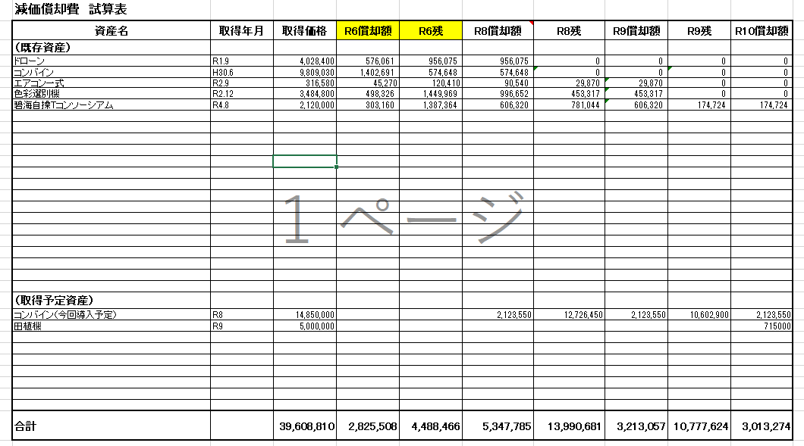

（取得予定資産）

合計 |  | 0 | 0 | 0 | 0 | 0 | 0 | 0 | 0

